8平面図
（参考様式１）

 | 平面図

②
②
②
②
②
 | 事業所の名称 |  | シェル
②
 | 総床面積 | 61.6㎡
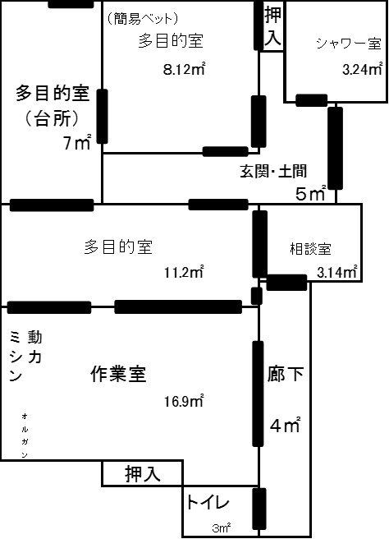
21
⑤

④

22

⑥
③

⑳

②

ISMS
適用範囲
事務所
ISMS
適用範囲
ＩＴグループ
⑦
⑧

⑰
⑪
⑨
⑫
⑩
⑲
⑱
備考１ 各室の用途及び面積を記載してください。
２ 当該事業所の専用部分と他の事業所等との共用部分がある場合はそれぞれ色分けする等して 使用関係を分かり易く表示してください。

